Instrucciones
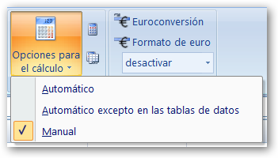
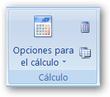
INSTRUCCIONES
Los datos de los ejercicios se generan aleatoriamente. Esto permite comprobar la gran ventaja de las Hojas de Cálculo, ya que si hacemos los cálculos con las fórmulas correctas no importará que los datos sean otros y los cálculos se actualizarán y seguirán siendo correctos.
Sin embargo, Excel recalcula todas las celdas cada vez que introducimos un dato en una de ellas. Lo que provoca que se recalculen los datos aleatorios también.
Para evitar que cambien los datos antes de terminar el problema debemos tener la aplicación Excel en el modo de cálculo Manual. Para ello, en la pestaña Fórmulas del menú de Excel existe e botón: Opciones para el cálculo

